상품제안서
네이쳐 글로벌 지구본 비치볼 여름 물놀이 비치볼 | 상품코드: F27346

 |  |  |  |  |  |  | 02-412-0044 | www.easy1.co.kr
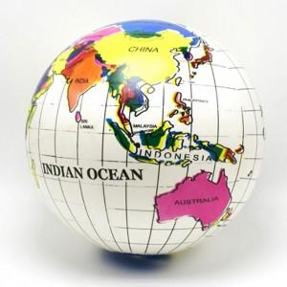

【상세/제작정보】 | 스티커 인쇄및 부착 별도문의

【인쇄/포장옵션】 | / 포장불가능

【공급단가】 | 수량 | 500~ | 1,000~ | 3,000~ | 5,000~ | 10,000~
*VAT별도 | 단가 | 1,300원 | 1,280원 | 1,250원 | 1,200원 | 1,150원

【상품 URL】 | http://www.easy1.co.kr/src/goods_detail.php?gdno=27346

